（別紙１）判断基準
別紙１

倒壊等のおそれのある空家の判断基準
水色セルの箇所について、入力又はドロップダウンリストより該当するものを選択してください。
記入日 |  |  | 記入者

I 空家の概要

空家の所在地 |  |  |  |  | 空家の階数 |  | 空家の高さ
横浜市 |  |  |  |  |  | 階建 |  | m

Ⅱ 周辺の状況

確認項目 |  |  |  | 北側 |  |  | 東側 |  |  | 南側 |  | 西側 |  |  | 添付する写真
（1） | 各方位の隣地の状況を 次の中から選択してください。 ①建物の敷地 ②道路 ③その他 |  |  |  |  |  |  |  |  |  |  |  |  |  | ①空家と隣地との状況がわかる全景写真
（2） | 空家の外壁面から 各方位の隣地までの水平距離 を記入してください。 |  |  |  |  | m |  |  | m |  | m |  |  | m

Ⅲ 空家の状態
空家の状態について、該当する場合は◯を選択してください。
確認項目 |  |  |  | 空家の状態 |  |  |  |  |  |  |  |  |  |  | 添付する写真
（1） | 建物の傾き | 傾きの方向 |  | 1/20を超えている |  |  |  |  |  | 1/60を超え、1/20以下である |  |  |  |  | ①傾きの方向がわかる空家の全体写真 ②傾きの程度がわかる写真

（2） | 基礎又は土台 |  |  | ひび割れ、不同沈下、腐朽、 破損又は変形が生じている ※不動沈下とは、地盤の支持力不足等によって建物の基礎が沈下している状態です。 |  |  |  |  |  |  |  |  |  |  | ①基礎又は土台の全体写真 ②ひび割れ箇所等の拡大写真
（3） | 柱、はり等 |  |  | 腐朽、破損又は変形が 生じている |  |  |  |  |  |  |  |  |  |  | ①柱、はり等の全体写真 ②腐朽箇所等の拡大写真
（4） | 屋根（２階建以上に限る） ※空家の敷地が周囲から２ｍ以上 高い場合は、平家（１階建）も含む |  |  | 1/4以上の剥離、破損等が 生じている |  |  |  |  |  | 1/10以上の剥離、破損等が 生じている （軒裏の剥がれも含む） |  |  |  |  | ①屋根の全体写真
（5） | 外壁（２階以上の部分に限る） ※敷地が周囲から２ｍ以上高い 場合には、１階部分も含む |  |  | 1/4以上の剥離、破損等が 生じている |  |  |  | 北側 | 東側 | 1/10以上の剥離、破損等が 生じている |  |  | 北側 | 東側 | ①外壁の全体写真

 |  |  |  |  |  |  |  | 南側 | 西側 |  |  |  | 南側 | 西側

（6） | 屋外階段、バルコニー等（２階以上に取り付けられたものに限る） ※敷地が周囲から２ｍ以上高い 場合には、１階部分も含む |  |  | 腐食、破損又は脱落が 生じている |  |  |  | 北側 | 東側 |  |  |  |  |  | ①屋外階段、バルコニー等の全体写真

 |  |  |  |  |  |  |  | 南側 | 西側

倒壊等のおそれのある空家に |  |  |  |  |  |  |  |  |  | 非該当
※上記で「該当」となる場合であっても、建築指導課にて提出資料又は現地を確認し、横浜市住宅除却補助事業に関する補助金交付要綱に 基づき、倒壊等のおそれのある空家の該否を判断します。

（記入例）判断基準
別紙１
 |  |  |  |  |  | 記入例

倒壊等のおそれのある空家の判断基準
水色セルの箇所について、入力又はドロップダウンリストより該当するものを選択してください。
記入日 | 2020-04-01 |  | 記入者 | ○○ ○○

I 空家の概要

空家の所在地 |  |  |  |  | 空家の階数 |  | 空家の高さ
横浜市○○区○○町○-○ |  |  |  |  | 2 | 階建 | 6 | m

Ⅱ 周辺の状況

確認項目 |  |  |  | 北側 |  |  | 東側 |  |  | 南側 |  | 西側 |  |  | 添付する写真
（1） | 各方位の隣地の状況を 次の中から選択してください。 ①建物の敷地 ②道路 ③その他 |  |  | ①建物の敷地 |  |  | ③その他 |  |  | ②道路 |  | ①建物の敷地 |  |  | ①空家と隣地との状況がわかる全景写真
（2） | 空家の外壁面から 各方位の隣地までの水平距離 を記入してください。 |  |  | a |  | m | b |  | m | c | m | d |  | m

Ⅲ 空家の状態
空家の状態について、該当する場合は◯を選択してください。
確認項目 |  |  |  | 空家の状態 |  |  |  |  |  |  |  |  |  |  | 添付する写真
（1） | 建物の傾き | 傾きの方向 |  | 1/20を超えている |  |  |  |  |  | 1/60を超え、1/20以下である |  |  | ◯ |  | ①傾きの方向がわかる空家の全景写真 ②傾きの程度がわかる写真
 |  | 東側
（2） | 基礎又は土台 |  |  | ひび割れ、不同沈下、腐朽、破損 又は変形が生じている |  |  |  | ◯ |  |  |  |  |  |  | ①基礎又は土台の全体写真 ②ひび割れ箇所等の拡大写真
（3） | 柱、はり等 |  |  | 腐朽、破損又は変形が 生じている |  |  |  |  |  |  |  |  |  |  | ①柱、はり等の全体写真 ②腐朽箇所等の拡大写真
（4） | 屋根（２階建以上に限る） ※空家の敷地が周囲から２ｍ以上 高い場合は、平家（１階建）も含む |  |  | 1/4以上の剥離、破損等が 生じている |  |  |  |  |  | 1/10以上の剥離、破損等が 生じている （軒裏の剥がれも含む） |  |  | ◯ |  | ①屋根の全体写真
（5） | 外壁（２階以上の部分に限る） ※敷地が周囲から２ｍ以上高い 場合には、１階部分も含む |  |  | 1/4以上の剥離、破損等が 生じている |  |  |  | 北側 | 東側 | 1/10以上の剥離、破損等が 生じている |  |  | 北側 | 東側 | ①外壁の全体写真
 |  |  |  |  |  |  |  |  | ◯
 |  |  |  |  |  |  |  | 南側 | 西側 |  |  |  | 南側 | 西側

（6） | 屋外階段、バルコニー等（２階以上に取り付けられたものに限る） ※敷地が周囲から２ｍ以上高い 場合には、１階部分も含む |  |  | 腐食、破損又は脱落が 生じている |  |  |  | 北側 | 東側 |  |  |  |  |  | ①屋外階段、バルコニー等の全体写真

 |  |  |  |  |  |  |  | 南側 | 西側
 |  |  |  |  |  |  |  | ◯

倒壊等のおそれのある空家に |  |  |  |  |  |  |  |  |  | 該当
※上記で「該当」となる場合であっても、建築指導課にて提出資料又は現地を確認し、横浜市住宅除却補助事業に関する補助金交付要綱に 基づき、倒壊等のおそれのある空家の該否を判断します。

添付写真例
添付写真例
以下の写真例のように撮影してください。
Ⅱ 周辺の状況
空家の全景写真
道路や隣家が
写るように撮影
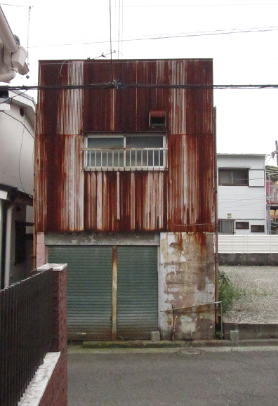
①空家と隣地との状況がわかる全景写真
Ⅲ 空家の状態（1）〜（6）のうち、該当する項目のみ写真を添付してください。
（1） 建物の傾き
どちらに傾いているか
分かるようように撮影
※写真に記載して
いただいても構いません。
角度90°
角度90°
x
y
傾き＝x/y
xとyの数値が分かるように
巻尺（コンベックス等）が
写るように撮影
傾きの角度が測定できる機器
（携帯アプリ等）を使っていた
だいても構いません。
【参考】傾き1/20=約2.8°
1/60=約0.9°
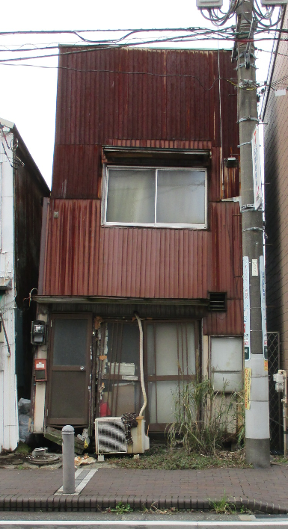 | 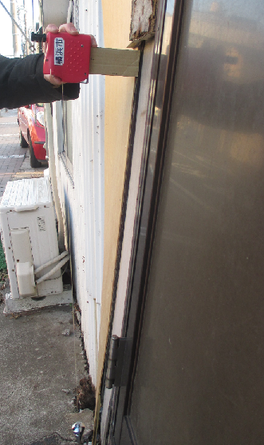
①傾きの方向がわかる空家の全体写真 | ②傾きの程度がわかる写真
（2） 基礎又は土台
拡大写真
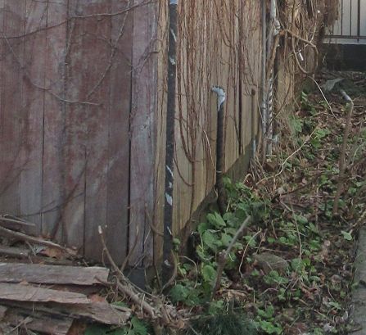 | 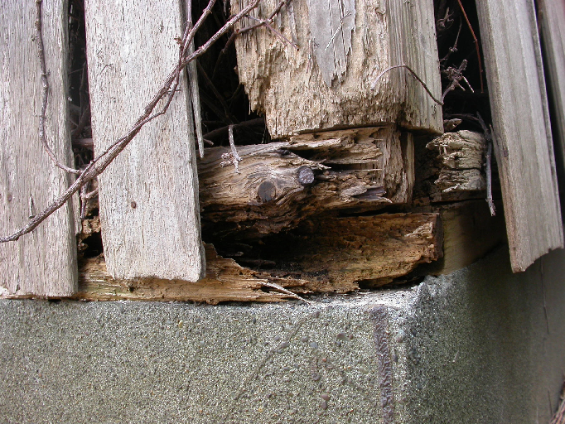
①基礎又は土台の全体写真 | ②ひび割れ箇所等の拡大写真
（3） 柱、はり等
拡大写真
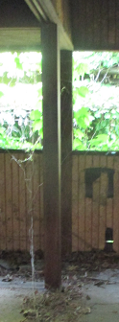 | 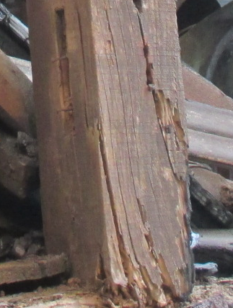
①柱、はり等の全体写真 | ②腐朽箇所等の拡大写真
（4） 屋根（２階建以上に限る） | （5） 外壁（２階以上の部分に限る）
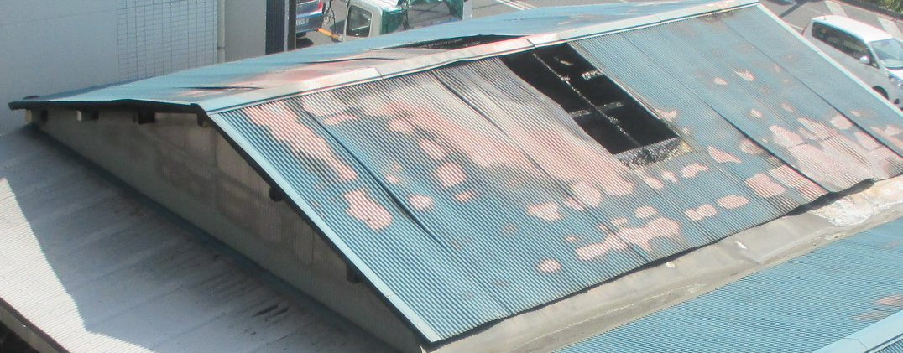 | 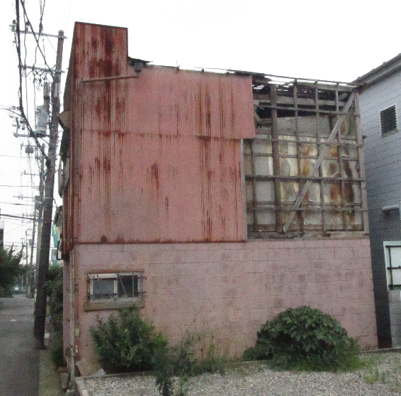
①屋根の全体写真 | ①外壁の全体写真
（6） 屋外階段、バルコニー等（２階以上に取り付けられたものに限る）
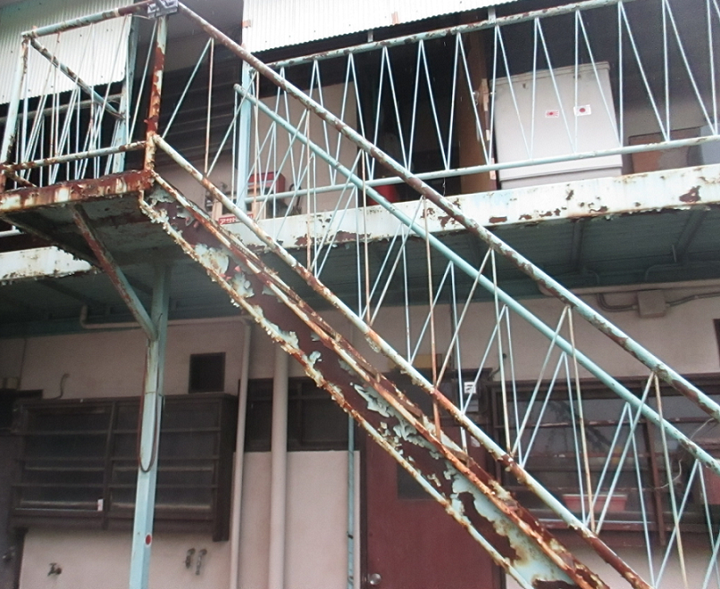 | 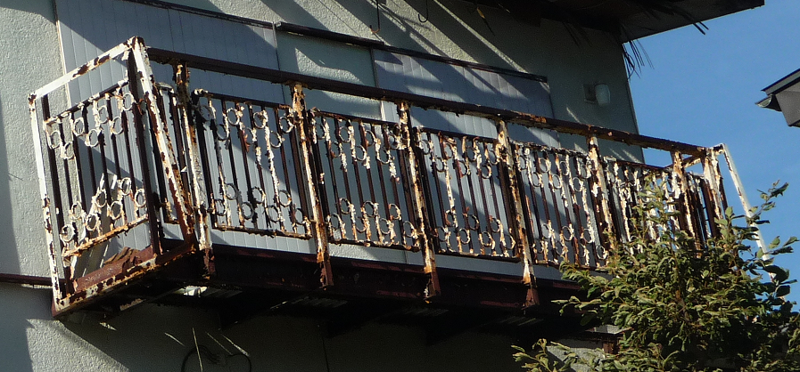
①屋外階段の全体写真 | ①バルコニーの全体写真

